Mines map for US1-4
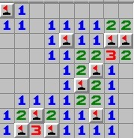
Обозначения: 1 координата - номер столбцат (от 1 до 9), 2 координата - номер строки (от 1 до 9)
Координаты ячеек с минами: (1;1), (5;3), (8;3), (9;3), (7;5), (6;6), (3;8), (2;9), (4;9)

US6
US6 “Изменение уровня сложности на произвольный”

Название, описание | Начальные условия | Действия | Ожидаемый результат и процедура проверки
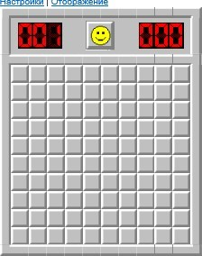
Проверка возможности задания в особых настройках сложности минимального числа мин (при достаточном размере поля) | Уровень сложности "Новичок": поле размером 9х9 закрытых ячеек, на котором скрыто 10 мин, таймер не запущен | 1. Нажать кнопку "Настройки"
 |  | 2. Установить указатель в поле "Особый"
 |  | 3. В поля "Высота" и "Ширина" ввести значение "10", в поле "Мины" - число "1"
 |  | 4. Нажать кнопку "Новая игра"
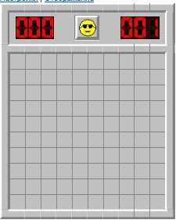
Проверка возможности задания в особых настройках сложности числа мин, равного 0 | Уровень сложности "Новичок": поле размером 9х9 закрытых ячеек, на котором скрыто 10 мин, таймер не запущен | 1. Нажать кнопку "Настройки"
 |  | 2. Установить указатель в поле "Особый"
 |  | 3. В поля "Высота" и "Ширина" ввести значение "10", в поле "Мины" - число "0"
 |  | 4. Нажать кнопку "Новая игра"

Проверка возможности задания в особых настройках сложности максимального числа мин (при достаточном размере поля) | Уровень сложности "Новичок": поле размером 9х9 закрытых ячеек, на котором скрыто 10 мин, таймер не запущен | 1. Нажать кнопку "Настройки" | 1. Новое игровое поле поле размером 40х40 закрытых ячеек, на котором скрыто 999 мин, таймер не запущен
 |  | 2. Установить указатель в поле "Особый"
 |  | 3. В поля "Высота" и "Ширина" ввести значение "40", в поле "Мины" - число "999"
 |  | 4. Нажать кнопку "Новая игра"

Определение максимального числа мин, которое возможно задать в настройках особого уровня сложности | Уровень сложности "Новичок": поле размером 9х9 закрытых ячеек, на котором скрыто 10 мин, таймер не запущен | 1. Нажать кнопку "Настройки" | 1. Новое игровое поле поле размером 40х40 закрытых ячеек, на котором скрыто 999 мин, таймер не запущен
 |  | 2. Установить указатель в поле "Особый"
 |  | 3. В поля "Высота" и "Ширина" ввести значение "40", в поле "Мины" - число "1000"
 |  | 4. Нажать кнопку "Новая игра"

Определение минимального размера игрового поля, которое возможно задать в настройках особого уровня сложности | Уровень сложности "Новичок": поле размером 9х9 закрытых ячеек, на котором скрыто 10 мин, таймер не запущен | 1. Нажать кнопку "Настройки"
 |  | 2. Установить указатель в поле "Особый"
 |  | 3. В поля "Высота", "Ширина" и "Мины" ввести значение "1"
 |  | 4. Нажать кнопку "Новая игра"

Определение максимального размера игрового поля, которое возможно задать в настройках особого уровня сложности | Уровень сложности "Новичок": поле размером 9х9 закрытых ячеек, на котором скрыто 10 мин, таймер не запущен | 1. Нажать кнопку "Настройки" | 1. Новое игровое поле поле размером 99х99 закрытых ячеек, на котором скрыто 100 мин, таймер не запущен
 |  | 2. Установить указатель в поле "Особый"
 |  | 3. В поля "Высота", "Ширина" и "Мины" ввести значение "100"
 |  | 4. Нажать кнопку "Новая игра"

 | Примечания:
 | Итого 6 тест кейсов по технике "граничные условия"

